상품제안서
친환경 M자형 초음파 부직포가방(300*350*100) | 상품코드: S25038

 |  |  |  |  |  |  | 02-713-8555 | www.synergygift.co.kr
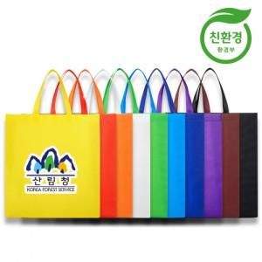

【상세/제작정보】 | <p><span style="font-size: 14pt;">* 환경부 친환경인증 상품&nbsp; </span></p><p><span style="font-size: 14pt;">* 재생원료를 사용하지 않고 100% 신재료 사용</span></p>

【인쇄/포장옵션】 | 풀칼라 / 포장불가능

【공급단가】 | 수량 | 500~ | 1,000~ | 3,000~ | 5,000~ | 10,000~
*VAT별도 | 단가 | 680원 | 660원 | 630원 | 610원 | 590원

【상품 URL】 | https://www.synergygift.co.kr:443/src/goods_detail.php?gdno=25038

